LEIA-ME
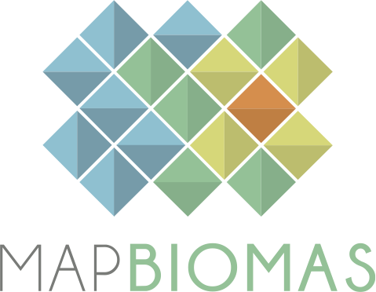
 | Versão 5.0 |  | Version 5.0
 | Agosto 2020 |  | August 2020

BASE DE DADOS DE IRRIGAÇÃO (VERSAO BETA) |  | IRRIGATION DATA BASE (BETA VERSION)

COLEÇÃO 5.0 - DO PROJETO MAPBIOMAS |  | COLLECTION 5.0 - MAPBIOMAS PROJECT

1. Esta base de dados contém as áreas (ha) por tipo de irrigação nos biomas e estados Brasileiros para o período de 2000 a 2019 |  | 1. This database contains the area (ha) per per type of irrigation for each biome and state in Brazil for the period of 2000-2019

2. Este é um produto Beta e os dados ainda estão em validação. Podem haver tanto erros de comissão como de omissão que ainda não foram quantificados. Versão 5.0 Version 5.0 Agosto 2020 August 2020 BASE DE DADOS DE COBERTURA/USO DO SOLO LAND COVER/USE DATA BASE COLEÇÃO 5.0 - DO PROJETO MAPBIOMAS COLLECTION 5.0 - MAPBIOMAS PROJECT 1. Esta base de dados contém as áreas (ha) por classe de cobertura/uso de solo para biomas, estados e municipios Brasileiros para o período de 1985 a 2019 1. This database contains the area (ha) per land cover/use class for each biome, state and municiality in Brazil for the period of 1985-2019 2. Todos os dados são apresentados em quatro níveis de classe de legenda. 2. All data is presented in four level os legend classes. 3. Para acessar a base de dados georeferenciada acesse: mapbiomas.org 3. To acesss the complete georeferenced data please access: mapbiomas.org 4. Os dados do MapBiomas são públicos, abertos e gratuitos mediante ao simples referência da fonte observando o seguinte formato: 4. The MapBiomas data are public, open and free through the simple reference of the source observing the following format: "Projeto MapBiomas – Coleção [versão] da Série Anual de Mapas de Cobertura e Uso de Solo do Brasil, acessado em [data] através do link: [LINK]" "Project MapBiomas - Collection [version] of Brazilian Land Cover & Use Map Series, accessed on [date] through the link: [LINK]" "Projeto MapBiomas - é uma iniciativa multi-institucional para gerar mapas anuais de cobertura e uso do solo a partir de processos de classificação automática aplicada a imagens de satélite. A descrição completa do projeto encontra-se em http://mapbiomas.org" "MapBiomas Project - is a multi-institutional initiative to generate annual land cover |  | 2. This is a Beta product and the data is still in validation. There can be both commission and omission errors that have not yet been quantified.

3. Para acessar a base de dados georeferenciada acesse: mapbiomas.org |  | 3. To acesss the complete georeferenced data please access: mapbiomas.org

4. Os dados do MapBiomas são públicos, abertos e gratuitos mediante ao simples referência da fonte observando o seguinte formato: |  | 4. The MapBiomas data are public, open and free through the simple reference of the source observing the following format:

"Projeto MapBiomas – Coleção [versão] da Série Anual de Mapas de Cobertura e Uso de Solo do Brasil, acessado em [data] através do link: [LINK]" |  | "Project MapBiomas - Collection [version] of Brazilian Land Cover & Use Map Series, accessed on [date] through the link: [LINK]"
"Projeto MapBiomas - é uma iniciativa multi-institucional para gerar mapas anuais de cobertura e uso do solo a partir de processos de classificação automática aplicada a imagens de satélite. A descrição completa do projeto encontra-se em http://mapbiomas.org" |  | "MapBiomas Project - is a multi-institutional initiative to generate annual land cover and use maps using automatic classification processes applied to satellite images. The complete description of the project can be found at http://mapbiomas.org"

mapbiomas2021###

